상품제안서
뉴니스 라인프렌즈 맥세이프 카드지갑 | 상품코드: S46347

 |  |  |  |  |  |  | 02-713-8555 | www.synergygift.co.kr
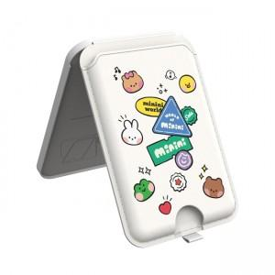 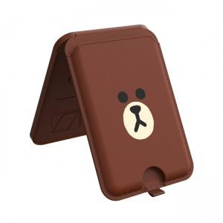

【상세/제작정보】

【인쇄/포장옵션】 | 스티커 / 포장지포장

【공급단가】 | 수량 | 20~ | 100~ | 300~ | 500~ | 1,000~
*VAT별도 | 단가 | 23,040원 | 21,800원 | 20,740원 | 20,200원 | 19,850원

【상품 URL】 | https://www.synergygift.co.kr:443/src/goods_detail.php?gdno=46347

